Matriz PPI
 | Formulario para definición de creación de Programa Presupuestario

 | Código | Proceso |  | Fecha de versión |  | Versión
 | FO-FP-02 | Formulación Presupuestaria |  | 31/03/2022 |  | 3

I - Institución

I.I - Completar los datos requeridos de la institución

 | Código | Denominación
Capítulo |  | Indique el Capítulo
Subcapítulo |  | Indique el Subcapítulo
Unidad Ejecutora |  | Ingrese la Unidad Ejecutora

II. Fase de diagnóstico

II.I Levantamiento de información

Documentos Necesarios
- Plan Estratégico Institucional |  | - Marco Legal
- Reglamento de Organización y Funciones |  | - Organigrama Funcional y Jerárquico
- Manual de Funciones

II.II Aspectos de interés misional

Elementos para la identificación de Aspectos de Interés
Misión

Objetivos Estratégicos

Funciones

Aspectos de Interés
NO. | Mandato de la institución |  |  | Atributos
1

2

3

4

5

6

Aspecto de Interés seleccionado para desarrollar el Programa:

II.III Caracterización de Aspecto de Interés Seleccionado

Recaudación de Atibutos
Matriz de definición y Caracterización de Aspecto de Interés Seleccionado
Concepto |  | Característica del Aspecto de Interés |  |  |  | Fuente
¿En qué consiste el aspecto de Interés?
¿Quién/es se afectan?
¿Cuáles son las implicaciones para el desarrollo?
¿Cómo se miden los atributos del aspecto de interés?
¿Cuál es la magnitud a nivel mundial?
¿Cuál es la magnitud en la región?
¿Cuál es la magnitud en el país?

II.IIII Análisis de Problemas y Causa del Aspecto de Interés seleccionado

Árbol de Problemas

 |  |  |  | Aspecto de Interés |  | Problema
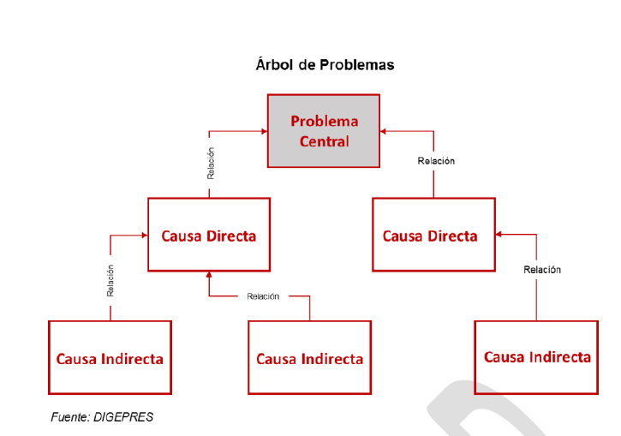

Árbol de Objetivos
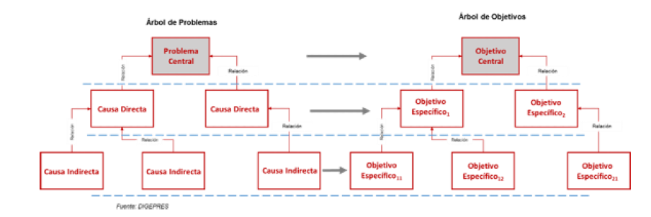

III. Formulación de Productos

Los Productos institucionales son el conjunto de acciones orientadas a la mejora de los atributos de un Aspecto de Interés en particular.

Quién |  | Qué | Cómo |  | Producto
Beneficiario del producto |  | Servicio a prestar | Medida de estandarización |  | Enunciado del producto

IV. Matriz de Marco Lógico

Es la manera estructurada y analítica de presentar la informacnion sobre los objetivos, productos y actividades del programa.

Matriz de Marco Lógico
Objetivos |  | Indicadores | Medios de verificación |  | Supuestos

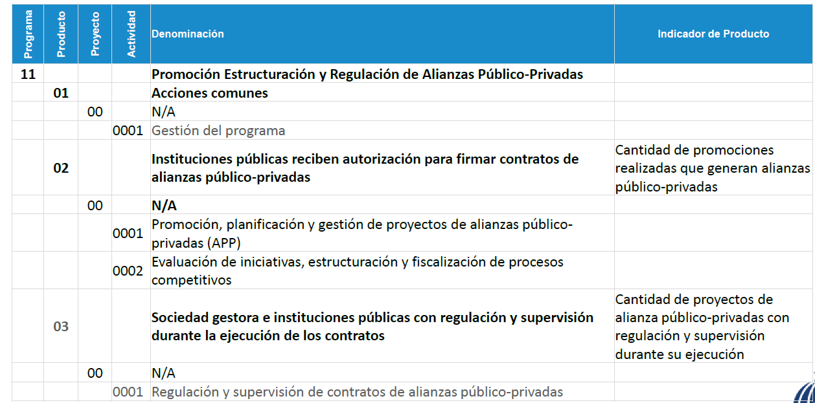
V. Definición de Prorama en la Estructura Programática
Ejemplo:

